关系图
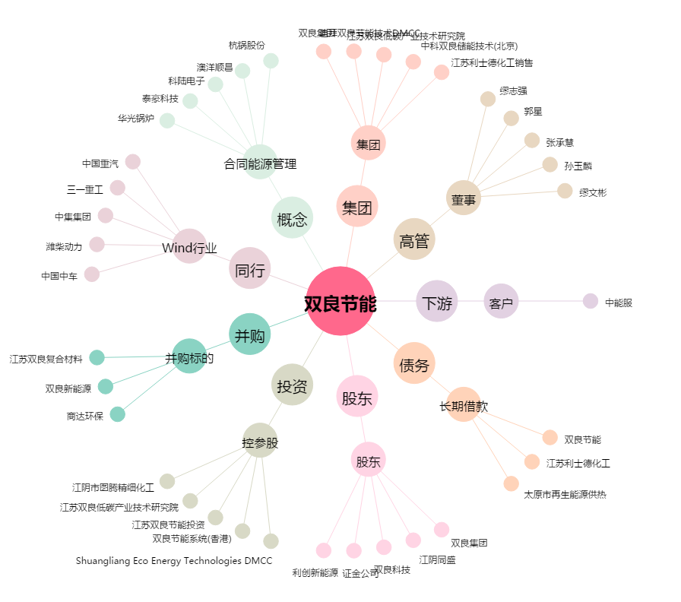
双良节能[600481.SH] - 关系概览图

